PAAC
PLAN ANTICORRUPCIÓN Y DE ATENCIÓN AL CIUDADANO 2021 - ANH



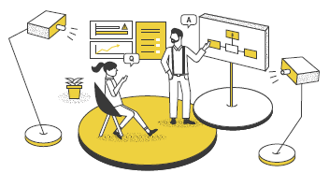
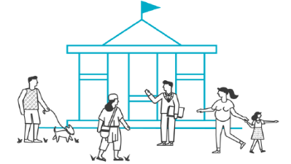



COMPONENTE No. 01
COMPONENTE No. 02
COMPONENTE No. 03
COMPONENTE No. 04
COMPONENTE No. 06
COMPONENTE No. 05

Gestión del Riesgo - Mapa de Riesgos de Corrupción
Racionalización de
Tramites
Estrategia de Rendición de Cuentas
Mecanismos para Mejorar la Atención al Ciudadano
Transparencia y Acceso a la Información
Iniciativas Adicionales

Avance | 0
Meta | 100
Avance | 0
Meta | 100
Avance | 0
Meta | 100
Avance | 0
Meta | 100
Avance | 0
Meta | 100
Avance | 0
Meta | 100

0%
0%

RIESGOS
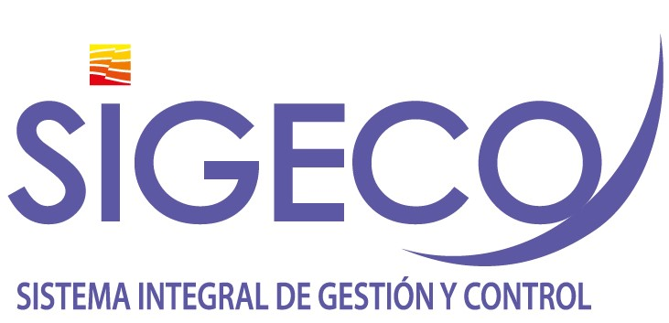

Gestión del Riesgo de Corrupción - Mapa de Riesgos de Corrupción
Politica: "La administración de riesgos en la Agencia Nacional de Hidrocarburos, tendrá un carácter prioritario y estratégico, fundamentada en el modelo de operación por procesos. Por tal razón, la identificación, análisis y valoración de los riesgos se circunscribirá a los objetivos estratégicos y objetivo de cada proceso. De igual manera se alineará a las metas del Plan de Acción Institucional y al plan nacional de desarrollo vigente. " Proposito 2021: i). Mejorar la herramienta SIGECO, para la administraciónde riesgos de corrupción, ii) fortalecer la cultura organizacional frente a la administración del riesgo. iii). Articular la planeación institucional al sistema de riesgos; iv) Establecer sinergías con la Secretaria de Transparencia de la Presidencia de la República para la capcitación y lucha contra la corrupción con la finalidad de mejorar nuestros controles frente a posibles hechos de corrupción.

Plan Anticorrupción y de Atención al Ciudadano
Subcomponente/Procesos | Actividades |  | Meta o producto | Responsable | fecha De Inicio | Fecha Programada
Subcomponente/proceso 1 Política de administración de riesgos | 1.1 | Actualizar el análisis del Contexto Interno y Externo Institucional y la base de las necesidades y expectativas de las partes interesadas | Análisis de Contexto Actualizado | Gerencia de planeación | 2021-01-01 | 2021-03-30
 | 1.2 | Actualizar la Política de Riesgos Institucional de acuerdo a los cambios de factores internos y externos que afecten lagestión institucional | Politica riesgos actualizada | Gerencia de planeación | 2021-01-01 | 2021-12-31
Subcomponente/proceso 2 Construcción del mapa de Riesgos de Corrupción | 2.1 | Actualizar módulo SIGECO de riesgos de corrupción, articulando los objetivos estratégicos al sistema de riesgos | Modulo Actualizado | Gerencia de planeación / Oficina de Tecnologías de la Información - OTI. | 2021-01-01 | 2021-08-29
 | 2.2 | Realizar actualización de controles a los riesgos establecidos | Matriz de riesgos actualizada en controles | Gerencia de planeación | 2021-01-01 | 2021-06-30
Subcomponente/proceso 3 Consulta y divulgación | 3.1 | Publicar Matriz de Riesgos de Corrupción Pagina Web | Riesgos de corrupción publicado | Gerencia de planeación | 2021-01-15 | 2021-01-31
 | 3.2 | Socializar la politicas de riesgos Institucional de acuerdo a los cambios de factores internos y externos que afecten lagestión institucional | Campaña de socialización efectuada | Gerencia de planeación | 2021-01-01 | 2021-12-30
 | 3.3 | Realizar talleres de capacitación y sensibilización frente al riesgo de corrupción, con la participación de Secretaria de Transparencia de la Presidencia de la República. | (2) Talleres | Gerencia de planeación | 2021-04-01 | 2021-11-30
 | 3.2 | Elaborar encuesta interna para evaluar la cultura frente a la administración del riesgo | (1) Encuesta realizada | Gerencia de planeación | 2021-05-01 | 2021-10-30
Subcomponente/proceso 4 Monitoreo y Revisión | 4.1 | Fortalecer y mejorar la herramienta de seguimiento y monitoreo de riesgos, mejorar alertas y reportes | Modulo Actualizado | Gerencia de planeación / Oficina de Tecnologías de la Información - OTI. | 2021-01-01 | 2021-08-29
 | 4.2 | Implmentar el Plan de Mejoramiento que tiene como fuente generadora la auditoría realizada por la Oficina de Control Interno al sistema de riesgos de la ANH. | Plan de Mejoramiento Finalizado | Gerencia de Planeación | 2021-01-01 | 2021-04-30
 | 4.3 | Monitorear semestralmente la gestión del riesgo (Planes de Tratamiento). | (2) Reportes | Gerencia de planeación | 2021-07-15 | 2021-12-29
Subcomponente/proceso 5 Seguimiento | 5.1 | Realizar pruebas de recorrido y monitoreo aleatorio a la gestión de los riesgos a través de las auditorías internas al Sistema de Gestión | (1) Informe | Gerencia de planeación | 2021-02-01 | 2021-04-30
2021-01-31

